Sheet1
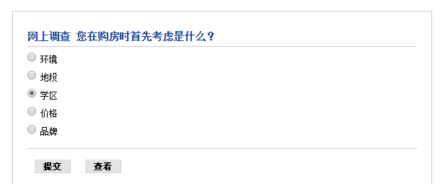

小区环境 | 280
地段 | 520
学位 | 608
价格 | 788
开发商 | 300

小区环境 | 369
地段 | 670
学位 | 960
价格 | 855
开发商 | 312

非首次置业首要考虑因素
首次置业首要考虑因素

 |  | 跟我学

房屋编码数据需求
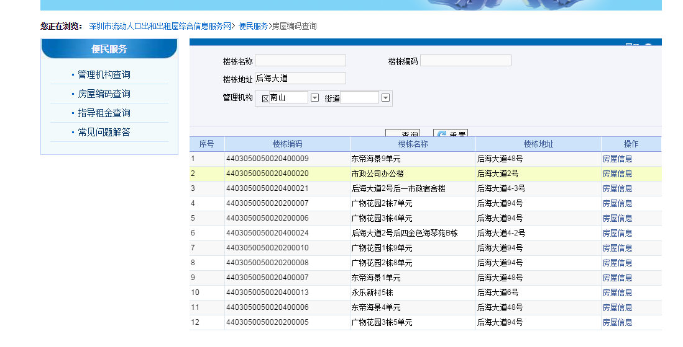
以

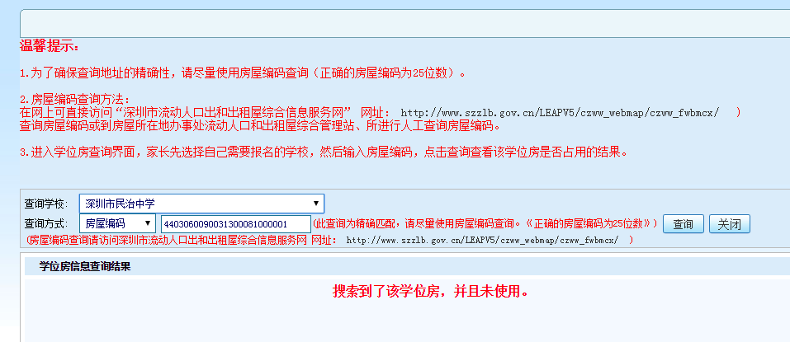

序号 | 楼栋编码 | 楼栋名称 | 楼栋地址 | 房屋信息
1 | 123456789 | 后海花园1栋 | 后海大道1号 | 详情
2 | 123456788 | 后海花园2栋 | 后海大道1号 | 详情
3 | 123456787 | 后海花园3栋 | 后海大道1号 | 详情
4 | 123456786 | 后海花园4栋 | 后海大道1号 | 详情
… | … | … | … | …

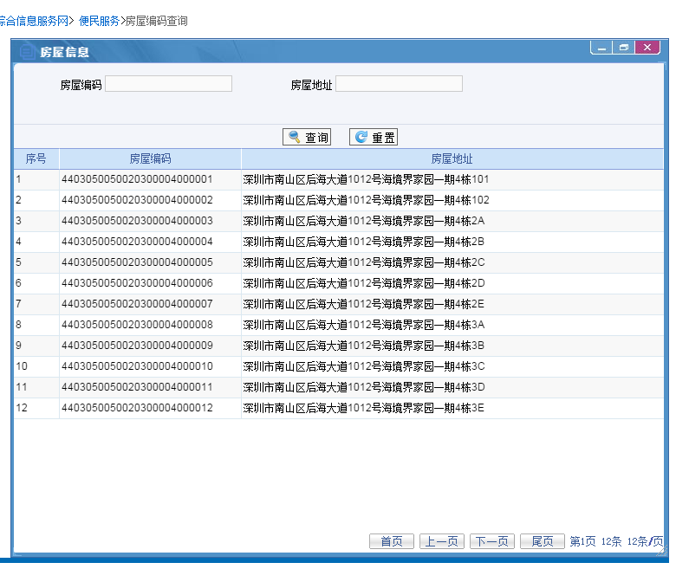
点击详情后出现
序号 | 房屋地址 | 房屋编码
1 | 后海花园1栋1A | 123456789001
2 | 后海花园1栋2A | 123456789002
3 | 后海花园1栋3A | 123456789003
4 | 后海花园1栋4A | 123456789004
5 | 后海花园1栋5A | 123456789005
6 | 后海花园1栋6A | 123456789006
… | … | …

